Eingabemaske & Liniendia
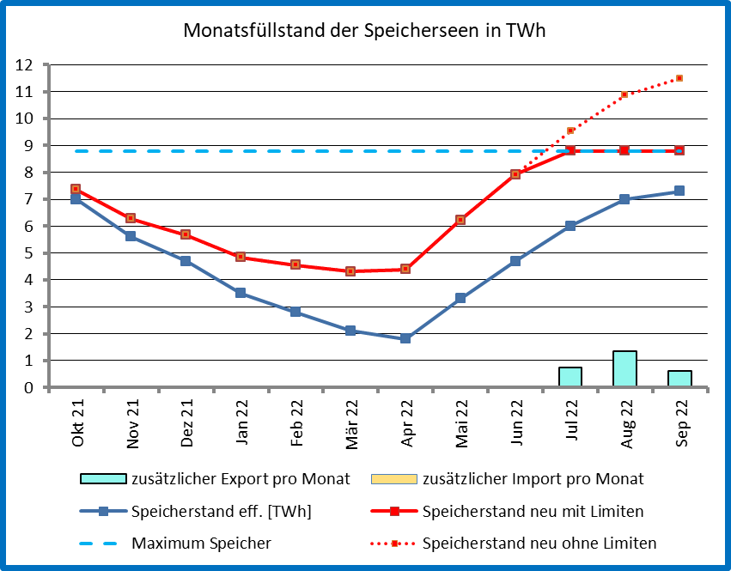
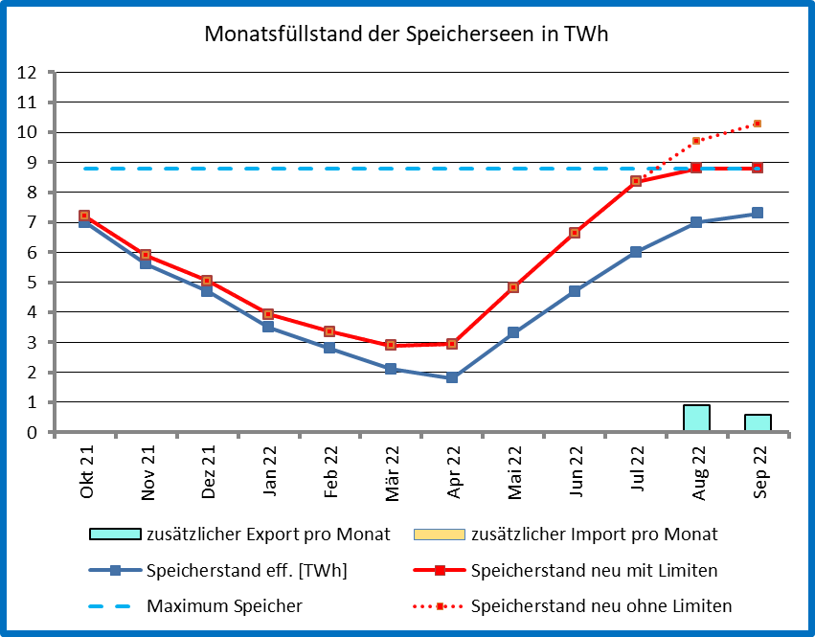
Interaktives Simulationsmodell der Schweizer Speicherseen für das Hydrologische Jahr 21/22 Provisorisch - Fehler bitte melden. |  |  |  |  |  |  |  |  |  |  |  | V2 13.02.23 Wm
 | START | Eingaben: |  | Per Ende September 2021: |  |  |  |  |  |  |  | V3 26.02.23 Wm
 |  | 0.0 | GWp | Zusätzlicher PV-Zubau Mittelland (0 … 10 GWp) |  |  |  |  |  |  |  | V5 22.03.23 Wm
 |  | 3.0 | GWp | Zusätzlicher PV-Zubau Alpin (0 … 10 GWp)
 |  | 0.0 | TWh/Jahr | Zusätzlicher Jahresverbrauch für Heizung/Warmwasser (0 … 20 TWh/Jahr)
 |  | 0.0 | TWh/Jahr | Zusätzlicher Jahresbandverbrauch (Mobilität). Oder negativ --> Sparen sowie bspw. Jahresbanderzeugung AKW (0 … 25 TWh/Jahr)
 |  |  |  |  |  |  |  |  |  |  |  |  | OK
Am Letzten | Speicherstand eff. [TWh] | Diff. | Mittelland kWh/kWp | PV TWh | Alpin kWh/kWp | PV Alpin TWh | Heizung/WW % | Heizung/WW TWh | Bandverbrauch TWh | Speicherstand neu ohne Limiten | Speicher Veränderung [TWh] | Speicherstand neu mit Limiten | zusätzlicher Export pro Monat | zusätzlicher Import pro Monat | Speicher [TWh]
Sep-21 | 7.4 |  |  | 0.00 |  | 3.00 |  | 0.00 | 0.00 |  | für Säulendiagramm | Limiten | nicht kum. | nicht kum. | Minimum | Maximum Speicher
Oct-21 | 7.0 | -0.4 | 65 | 0.00 | 118 | 0.35 | 7 | 0.00 | 0.00 | 7.35 | 0.35 | 7.35 | 0.00 | 0.00 | 0.5 | 8.8
Nov-21 | 5.6 | -1.4 | 33 | 0.00 | 105 | 0.32 | 12 | 0.00 | 0.00 | 6.27 | 0.67 | 6.27 | 0.00 | 0.00 |  | 8.8
Dec-21 | 4.7 | -0.9 | 20 | 0.00 | 100 | 0.30 | 15 | 0.00 | 0.00 | 5.67 | 0.97 | 5.67 | 0.00 | 0.00 |  | 8.8
Jan-22 | 3.5 | -1.2 | 23 | 0.00 | 125 | 0.38 | 16 | 0.00 | 0.00 | 4.84 | 1.34 | 4.84 | 0.00 | 0.00 |  | 8.8
Feb-22 | 2.8 | -0.7 | 43 | 0.00 | 138 | 0.41 | 13 | 0.00 | 0.00 | 4.56 | 1.76 | 4.56 | 0.00 | 0.00 |  | 8.8
Mar-22 | 2.1 | -0.7 | 83 | 0.00 | 150 | 0.45 | 12 | 0.00 | 0.00 | 4.31 | 2.20 | 4.31 | 0.00 | 0.00 |  | 8.8
Apr-22 | 1.8 | -0.3 | 113 | 0.00 | 130 | 0.39 | 8 | 0.00 | 0.00 | 4.40 | 2.59 | 4.40 | 0.00 | 0.00 |  | 8.8
May-22 | 3.3 | 1.5 | 130 | 0.00 | 110 | 0.33 | 6 | 0.00 | 0.00 | 6.23 | 2.93 | 6.23 | 0.00 | 0.00 |  | 8.8
Jun-22 | 4.7 | 1.4 | 138 | 0.00 | 98 | 0.29 | 2 | 0.00 | 0.00 | 7.92 | 3.22 | 7.92 | 0.00 | 0.00 |  | 8.8
Jul-22 | 6.0 | 1.3 | 140 | 0.00 | 105 | 0.32 | 2 | 0.00 | 0.00 | 9.53 | 2.80 | 8.80 | 0.73 | 0.00 |  | 8.8
Aug-22 | 7.0 | 1.0 | 118 | 0.00 | 113 | 0.34 | 2 | 0.00 | 0.00 | 10.87 | 1.80 | 8.80 | 1.34 | 0.00 |  | 8.8
Sep-22 | 7.3 | 0.3 | 93 | 0.00 | 110 | 0.33 | 4 | 0.00 | 0.00 | 11.50 | 1.50 | 8.80 | 0.63 | 0.00 |  | 8.8
Summe |  |  | 995 | 0.00 | 1400 | 4.20 | 100.00 | 0.00 | 0.00 |  | Monatl. Zunahme |  | 2.70 | 0.00
 |  |  |  |  |  |  |  |  |  |  | begrenzt auf 8.8 ok |  | S Exp/a | S Imp/a
Monatsfüllstand der Speicherseen in TWh
Wichtig: Die Speicherseen können nur soviel Strom speichern, wie dem Wasserzufluss entspricht. |  |  |  |  |  |  |  |  | VORSCHAU
Vom April bis August sind das etwa 6 - 8 TWh, was die Speicherung von grossen Mengen PV-Strom limitiert.

Beispiele: Zubau von 3 GWp PV-Strom alpin = ~ 15 km2 |  |  |  |  | Zubau von 3 GWp PV-Strom Mittelland = ~ 15 km2

Liniendiagramm
Monatsfüllstand der Speicherseen in TWh (1. Okt. 2021 bis 30. Sept.22)
 | zusätzlicher Export pro Monat | zusätzlicher Import pro Monat | Speicherstand eff. [TWh] | Speicherstand neu mit Limiten | Maximum Speicher | Speicherstand neu ohne Limiten
 | 0.00 | 0.00 | 7.0 | 7.35 | 8.8 | 7.35
 | 0.00 | 0.00 | 5.6 | 6.27 | 8.8 | 6.27
 | 0.00 | 0.00 | 4.7 | 5.67 | 8.8 | 5.67
 | 0.00 | 0.00 | 3.5 | 4.84 | 8.8 | 4.84
 | 0.00 | 0.00 | 2.8 | 4.56 | 8.8 | 4.56
 | 0.00 | 0.00 | 2.1 | 4.31 | 8.8 | 4.31
 | 0.00 | 0.00 | 1.8 | 4.40 | 8.8 | 4.40
 | 0.00 | 0.00 | 3.3 | 6.23 | 8.8 | 6.23
 | 0.00 | 0.00 | 4.7 | 7.92 | 8.8 | 7.92
 | 0.73 | 0.00 | 6.0 | 8.80 | 8.8 | 9.53
 | 1.34 | 0.00 | 7.0 | 8.80 | 8.8 | 10.87
 | 0.63 | 0.00 | 7.3 | 8.80 | 8.8 | 11.50

Säulendiagramm
Monatsfüllstand der Speicherseen in TWh (1. Okt. 2021 bis 30. Sept. 2022)
 | Speicherstand eff. [TWh] | Speicher Veränderung [TWh] | zusätzlicher Export pro Monat | zusätzlicher Import pro Monat | Maximum Speicher | Speicherstand neu mit Limiten
Oct-21 | 7.0 | 0.35 | 0.00 | 0.00 | 8.8 | 7.35
Nov-21 | 5.6 | 0.67 | 0.00 | 0.00 | 8.8 | 6.27
Dec-21 | 4.7 | 0.97 | 0.00 | 0.00 | 8.8 | 5.67
Jan-22 | 3.5 | 1.34 | 0.00 | 0.00 | 8.8 | 4.84
Feb-22 | 2.8 | 1.76 | 0.00 | 0.00 | 8.8 | 4.56
Mar-22 | 2.1 | 2.20 | 0.00 | 0.00 | 8.8 | 4.31
Apr-22 | 1.8 | 2.59 | 0.00 | 0.00 | 8.8 | 4.40
May-22 | 3.3 | 2.93 | 0.00 | 0.00 | 8.8 | 6.23
Jun-22 | 4.7 | 3.22 | 0.00 | 0.00 | 8.8 | 7.92
Jul-22 | 6.0 | 2.80 | 0.73 | 0.00 | 8.8 | 8.80
Aug-22 | 7.0 | 1.80 | 1.34 | 0.00 | 8.8 | 8.80
Sep-22 | 7.3 | 1.50 | 0.63 | 0.00 | 8.8 | 8.80

Speicherauffüllung & Entnahme
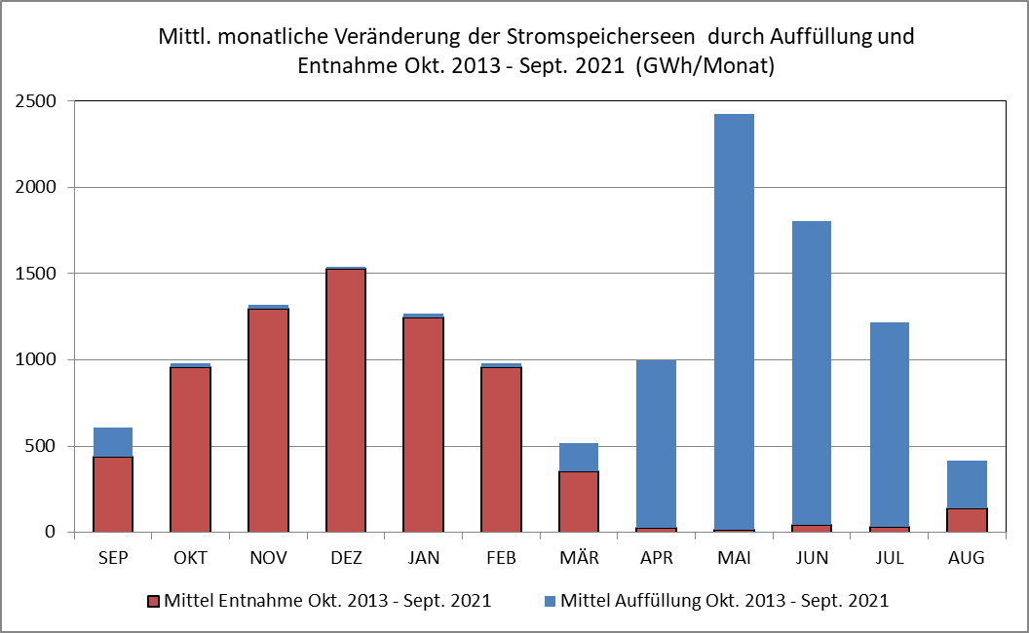
Reine Stromspeicherseen werden nur durch den Wasserzufluss gespeist. Mangels Zufluss im Winterhalbjahr kann in dieser Zeit folglich kaum Strom gespeichert werden. Durch Verkleinerung der Wasserentnahme zur Verstromung können Solar- und Windstrom im Winter allerdings quasi indirekt gespeichert werden. Anfang April bis Ende August (Schneeschmelze) ist mit einen mittleren Wasserzufluss von entsprechend rund 6 - 8 Terawattstunden (TWh) zurechnen. Dies bei einer Speicherkapazität der Speicherseen von entsprechend 8.8 TWh Strom. Das heisst, mit dem jährlichen Zufluss sind leere Speicherseen üblicherweise nur knapp zu füllen, und dies unabhängig vom Solar-, Windstromanfall oder dem Gratisimport von Überschusstrom.

